Estadísticas
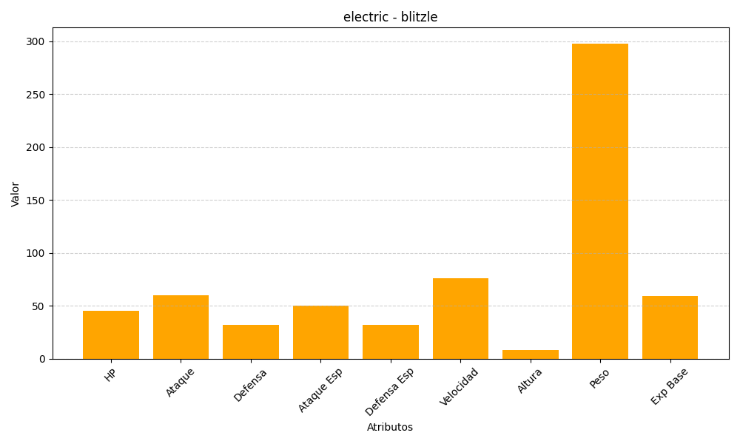
ID | Nombre | Tipo | HP | Ataque | Defensa | Ataque Especial | Defensa Especial | Velocidad | Altura | Peso | Experiencia Base
522 | blitzle | electric | 45 | 60 | 32 | 50 | 32 | 76 | 8 | 298 | 59

